5、8、9、10期规划
五期 | 序号 | 项目 | 数值 | 单位 |  |  |  | 五期 | 八期 | 九期 | 十期 | 合计
 | 一 | 净用地面积 | 104737.55 | ㎡ | 157.11 | 土地面积 |  | 104737.55 | 57001.91 | 60219.34 | 63801.4 | 285760.2
 | 二 | 总建筑面积 | 384938.05 | ㎡ |  | 地上 | 住宅 | 26602.56 | 127424.26 |  | 262042.68 | 416069.5
 | （一） | 地上计入容积率的建筑面积 | 208678.88 | ㎡ | 价格（元） |  | 商业 | 182076.32 |  |  | 5876 | 187952.32
 | 1 | 住宅建筑面积 | 26602.56 | ㎡ | 13000 |  | 设备及其他 |  | 784.16 | 16500 | 1642.32 | 18926.48
 | 2 | 非住宅建筑面积 | 182076.32 | ㎡ |  |  | 小计 | 208678.88 | 128208.42 | 16500 | 269561 | 622948.3
 |  | 商业用房建筑面积 | 182076.32 | ㎡ | 30000 | 地下 | 小计 | 176259.17 |  |  |  | 176259.17
 | （二） | 地上不计入容积率的建筑面积 |  | ㎡ |  |  | 机动车位数量 | 1832 | 1281 | 50 | 2682 | 5845 | 单个车位个数
 | （三） | 地下建筑面积 | 176259.17 | ㎡ |  | 地下 | 地下车库 | 64120 | 44835 | 1750 | 93870 | 204575 | 35
 | 三 | 机动车位 | 1832 | 个 | 150000 |  | 设备及其他 | 112139.17 |  |  |  | 112139.17
 |  |  |  |  |  |  | 小计 | 176259.17 | 44835 | 1750 | 93870 | 316714.17
 |  |  |  |  |  | 合计 |  | 384938.05 | 173043.42 | 18250 | 363431 | 939662.47
八期 | 用地面积 | 57001.91
 | 计容建筑面积 | 128208.42 |  |  |  | 计容容积率 |  | 2.18
 | 其中兼容的商业建筑面积比例 | 0 |  |  |  | 商业占比 |  | 30%
 | 机动车位数量 | 1281
 | 物管用房 | 681.95
 | 垃圾房 | 102.21

九期 | 用地面积 | 29326.28 | 30893.06
 | 计容建筑面积 | 3000 | 13500
 | 其中兼容的商业建筑面积比例 | 0 | 0
 | 机动车位数量 | 9 | 41

十期 | 用地面积 | 63801.4
 | 计容建筑面积 | 269561.8
 | 其中兼容的商业建筑面积比例 | 2.18%
 | 机动车位数量 | 2682
 | 物管用房 | 1432.32
 | 垃圾房 | 210

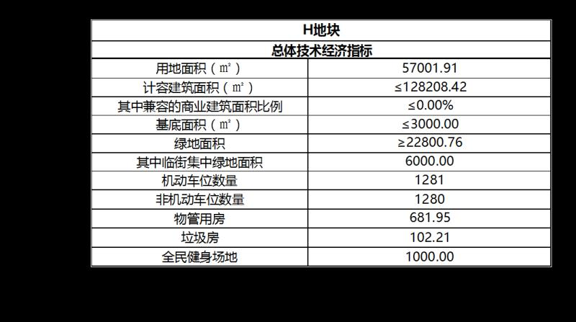

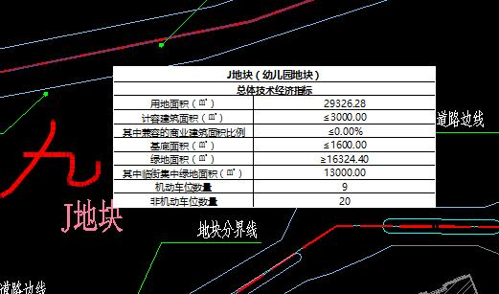

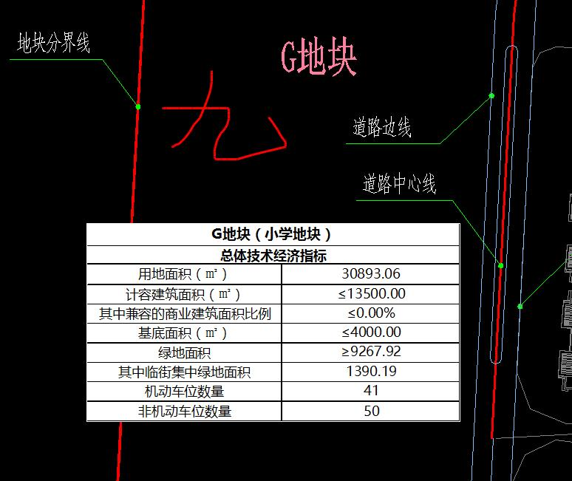

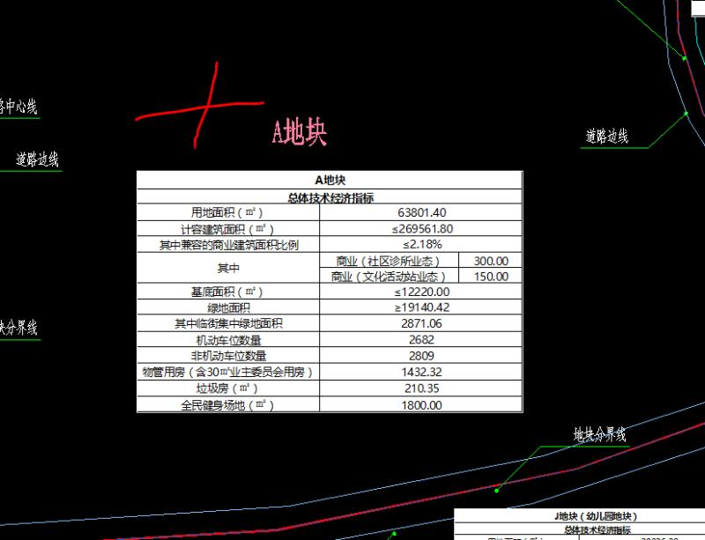

选取案例
成都市监测指标情况一览表
时间 | 住宅 |  | 商服
 | 水平值 | 环比增长率 | 水平值 | 环比增长率
2017.1 | 8049 | 0.83 | 10866 | -0.36
2017.2 | 8393 | 4.27 | 10913 | 0.43
2017.3 | 8610 | 2.59 | 10901 | -0.11
2017.4 | 8940 | 3.83 | 11054 | 1.4
2018.1 | 9144 | 2.28 | 11277 | 2.02
2018.2 | 9324 | 1.97 | 11468 | 1.69
2018.3 | 17529 | -1.65 | 12353 | 1.17
2018.4 | 16695 | -4.76 | 12545 | 1.55
2019.1 | 17024 | 1.97 | 12579 | 0.27

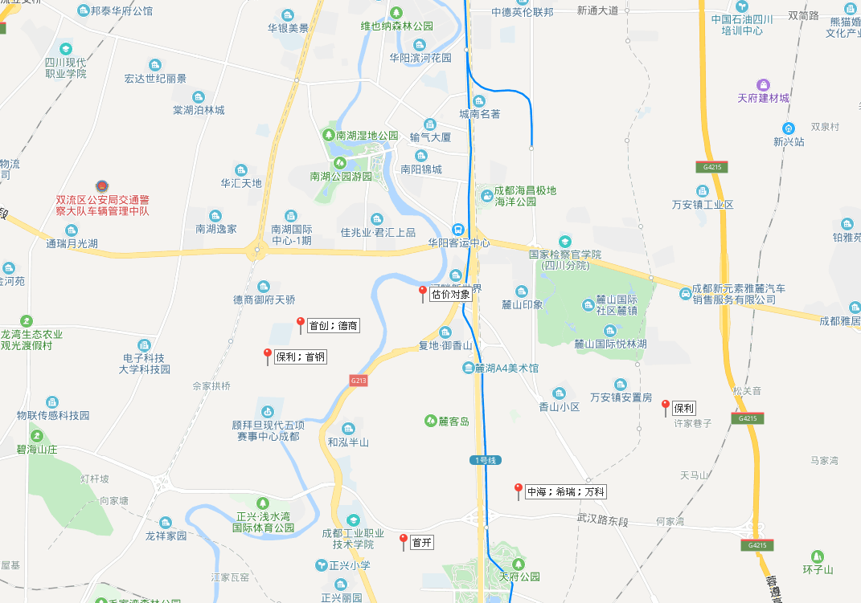

首创 2 1489 11180
德商 2 1460 10951
保利 1265 12667

首钢 2.5 1220 7329
配建并无偿移交住房面积:10%
保利 2.11 1219 7324
配建并无偿移交住房面积:10%

中海 2 1510 11326
希瑞 2 1427 10709
万科 2.69 1459 7162
配建并无偿移交住房面积:10%

首开 3 1980 9902

